상품제안서
카프 KF-DL6 올인원 UV 건조 칫솔 살균기 | 상품코드: F32308

 |  |  |  |  |  |  | 02-412-0044 | www.easy1.co.kr
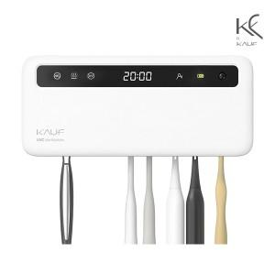

【상세/제작정보】

【인쇄/포장옵션】 | 레이저, 풀칼라, 컬러필름인쇄 / 포장불가능

【공급단가】 | 수량 | 20~ | 50~ | 100~ | 300~ | 500~
*VAT별도 | 단가 | 28,800원 | 28,320원 | 27,600원 | 27,120원 | 26,400원

【상품 URL】 | https://easy1.co.kr:443/src/goods_detail.php?gdno=32308

